Lado der. N2
Promedio | 58.288888889 |  | Promedio | 125.57777778 |  | Promedio | 93.644444444 |  | Promedio | 35.644444444
Debajo | 21 |  | Debajo | 22 |  | Debajo | 24 |  | Debajo | 19 |  | REGLA DEL NEGOCIO
0-0 | 4 | 0.19047619048 | 0-0 | 4 | 0.18181818182 | 0-0 | 2 | 0.083333333333 | 0-0 | 2 | 0.10526315789 | SI BMI<28 AND AGE<45 AND SYSTOLIC<125 THEN 0/23 (0%/100%)
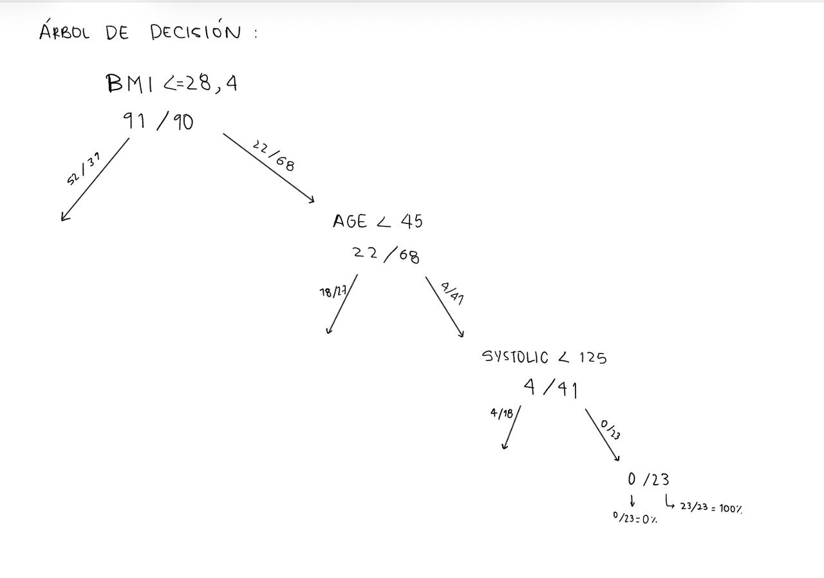
0-1 | 17 | 0.80952380952 | 0-1 | 18 | 0.81818181818 | 0-1 | 22 | 0.91666666667 | 0-1 | 17 | 0.70833333333
 | I-Gini | 0.30839002268 |  | I-Gini | 0.29752066116 |  | I-Gini | 0.15277777778 |  | I-Gini | 0.48718355648
Encima | 24 |  | Encima | 23 |  | Encima | 21 |  | Encima | 26
1-0 | 0 | 0 | 1-0 | 0 | 0 | 1-0 | 2 | 0.095238095238 | 1-0 | 2 | 0.076923076923
1-1 | 24 | 1 | 1-1 | 23 | 1 | 1-1 | 19 | 0.90476190476 | 1-1 | 24 | 0.92307692308
 | I-Gini | 0 |  | I-Gini | 0 |  | I-Gini | 0.17233560091 |  | I-Gini | 0.14201183432
TOTAL I-GINI |  | 14.39% | TOTAL I-GINI |  | 14.55% | TOTAL I-GINI |  | 16.19% | TOTAL I-GINI |  | 28.78%
Age | Clasificación | PreApr | Systolic | Clasificación | PreApr | Diastolic | Clasificación | PreApr | BMI | Clasificación | PreApr
64 | 1 | 1 | 152 | 1 | 1 | 92 | 0 | 1 | 30 | 0 | 1
65 | 1 | 1 | 136 | 1 | 1 | 92 | 0 | 1 | 33 | 0 | 1
55 | 0 | 1 | 142 | 1 | 1 | 88 | 0 | 1 | 36 | 1 | 1
61 | 1 | 1 | 139 | 1 | 1 | 117 | 1 | 1 | 38 | 1 | 1
62 | 1 | 1 | 126 | 1 | 1 | 120 | 1 | 1 | 37 | 1 | 1
60 | 1 | 1 | 155 | 1 | 1 | 69 | 0 | 1 | 37 | 1 | 1
47 | 0 | 1 | 115 | 0 | 1 | 104 | 1 | 1 | 40 | 1 | 1
60 | 1 | 1 | 127 | 1 | 1 | 103 | 1 | 1 | 31 | 0 | 1
56 | 0 | 1 | 103 | 0 | 1 | 75 | 0 | 1 | 38 | 1 | 1
65 | 1 | 1 | 132 | 1 | 1 | 102 | 1 | 1 | 40 | 1 | 1
55 | 0 | 1 | 133 | 1 | 1 | 93 | 0 | 1 | 40 | 1 | 1
62 | 1 | 1 | 114 | 0 | 1 | 124 | 1 | 1 | 35 | 0 | 1
55 | 0 | 1 | 127 | 1 | 1 | 92 | 0 | 1 | 41 | 1 | 1
57 | 0 | 1 | 118 | 0 | 1 | 88 | 0 | 1 | 41 | 1 | 1
55 | 0 | 1 | 120 | 0 | 1 | 86 | 0 | 1 | 32 | 0 | 1
59 | 1 | 1 | 130 | 1 | 1 | 65 | 0 | 1 | 36 | 1 | 1
59 | 1 | 1 | 149 | 1 | 1 | 128 | 1 | 1 | 37 | 1 | 1
55 | 0 | 1 | 115 | 0 | 1 | 81 | 0 | 1 | 32 | 0 | 1
62 | 1 | 1 | 109 | 0 | 1 | 110 | 1 | 1 | 38 | 1 | 1
60 | 1 | 1 | 130 | 1 | 1 | 69 | 0 | 1 | 35 | 0 | 1
61 | 1 | 1 | 124 | 0 | 1 | 95 | 1 | 1 | 36 | 1 | 1
53 | 0 | 1 | 150 | 1 | 1 | 81 | 0 | 1 | 41 | 1 | 1
69 | 1 | 1 | 132 | 1 | 1 | 90 | 0 | 1 | 36 | 1 | 1
56 | 0 | 1 | 131 | 1 | 1 | 101 | 1 | 1 | 32 | 0 | 1
57 | 0 | 1 | 117 | 0 | 1 | 101 | 1 | 1 | 30 | 0 | 1
51 | 0 | 1 | 102 | 0 | 1 | 101 | 1 | 1 | 33 | 0 | 1
62 | 1 | 1 | 129 | 1 | 1 | 117 | 1 | 1 | 34 | 0 | 1
68 | 1 | 1 | 131 | 1 | 1 | 65 | 0 | 1 | 29 | 0 | 1
60 | 1 | 1 | 123 | 0 | 1 | 115 | 1 | 1 | 38 | 1 | 1
60 | 1 | 1 | 108 | 0 | 1 | 72 | 0 | 1 | 30 | 0 | 1
57 | 0 | 1 | 116 | 0 | 1 | 107 | 1 | 1 | 29 | 0 | 1
60 | 1 | 1 | 126 | 1 | 1 | 68 | 0 | 1 | 35 | 0 | 1
52 | 0 | 0 | 122 | 0 | 0 | 104 | 1 | 0 | 40 | 1 | 0
53 | 0 | 1 | 113 | 0 | 1 | 81 | 0 | 1 | 39 | 1 | 1
47 | 0 | 0 | 117 | 0 | 0 | 113 | 1 | 0 | 34 | 0 | 0
51 | 0 | 1 | 115 | 0 | 1 | 83 | 0 | 1 | 33 | 0 | 1
67 | 1 | 1 | 135 | 1 | 1 | 94 | 1 | 1 | 29 | 0 | 1
55 | 0 | 0 | 123 | 0 | 0 | 85 | 0 | 0 | 30 | 0 | 0
55 | 0 | 1 | 110 | 0 | 1 | 69 | 0 | 1 | 38 | 1 | 1
50 | 0 | 0 | 113 | 0 | 0 | 84 | 0 | 0 | 39 | 1 | 0
60 | 1 | 1 | 137 | 1 | 1 | 64 | 0 | 1 | 39 | 1 | 1
65 | 1 | 1 | 111 | 0 | 1 | 90 | 0 | 1 | 36 | 1 | 1
60 | 1 | 1 | 131 | 1 | 1 | 110 | 1 | 1 | 39 | 1 | 1
57 | 0 | 1 | 156 | 1 | 1 | 113 | 1 | 1 | 38 | 1 | 1
63 | 1 | 1 | 107 | 0 | 1 | 113 | 1 | 1 | 40 | 1 | 1

